상품제안서
DOXX DX-GK50 기계식 게이밍 키보드, 레트로 적축 갈축 청축 LED 커스텀 매크로 저소음 자판 | 상품코드: F32230

 |  |  |  |  |  |  | 02-412-0044 | www.easy1.co.kr
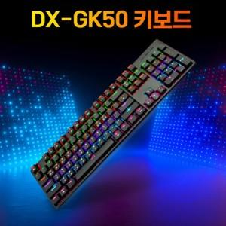

【상세/제작정보】

【인쇄/포장옵션】 | 레이저, 컬러필름인쇄 / 포장지포장

【공급단가】 | 수량 | 20~ | 50~ | 100~ | 300~ | 500~
*VAT별도 | 단가 | 28,200원 | 27,730원 | 27,020원 | 26,550원 | 25,850원

【상품 URL】 | https://dev.easy1.co.kr:443/src/goods_detail.php?gdno=32230

